1
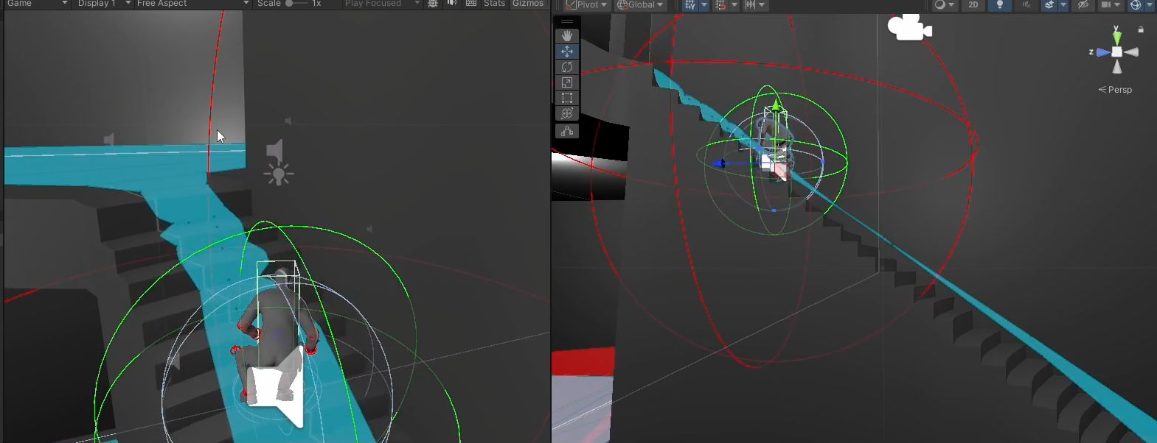
 |  | Product | MIP | Write date | 2025-10-08 16:53:00 | Product | Importance | Device | Replay | Frequency
History |  |  |  |  |  | MIP | High | PC(Engine) | Yes | Always
Issue No. | 1 |  |  |  |  | TD | Mid | Mobile | No | Often
Confirm date | 9/20/2025 |  | Writer | 김사윤 |  |  | Low |  |  | sometimes
Importance | High |  | Device | PC(Engine) |  |  |  |  |  | seldom

Issue
Replay | Yes |  | Frequency | Often
Category | Design |  | Charger | 엄기영

Detail
Issue | 계단에서 이동시 캐릭터가 미끄러지는 현상
계단에서 앉거나 일어나서 이동시 캐릭터가 계단에서 가끔씩 미끄러지는 현상

Replay

Comment
계단의 콜라이더 판정이 널널하지 않아 생기지 않아 판단.

Steel shot

2
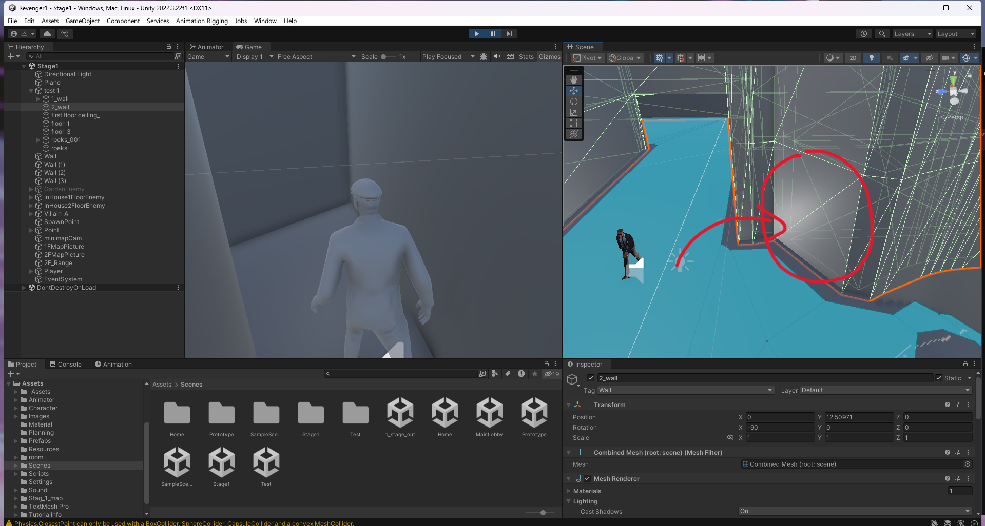
 |  | Product | MIP | Write date | 2025-10-08 16:53:00 | Product | Importance | Device | Replay | Frequency
History |  |  |  |  |  | MIP | High | PC(Engine) | Yes | Always
Issue No. | 2 |  |  |  |  | TD | Mid | Mobile | No | Often
Confirm date | 9/20/2025 |  | Writer | 김사윤 |  |  | Low |  |  | sometimes
Importance | Mid |  | Device | PC(Engine) |  |  |  |  |  | seldom

Issue
Replay | Yes |  | Frequency | Often
Category | Design |  | Charger | 엄기영

Detail
Issue | 계단구간 콜라이더 누락, 마감 버그
플레이어가 벽을 통과해 그대로 맵 중간에 갖혀버리는 버그가 있으니 보수작업을 요청함.

Replay

Comment
아직 2층 구간의 벽 콜라이더를 추가하지 않아 생긴 문제

Steel shot

5
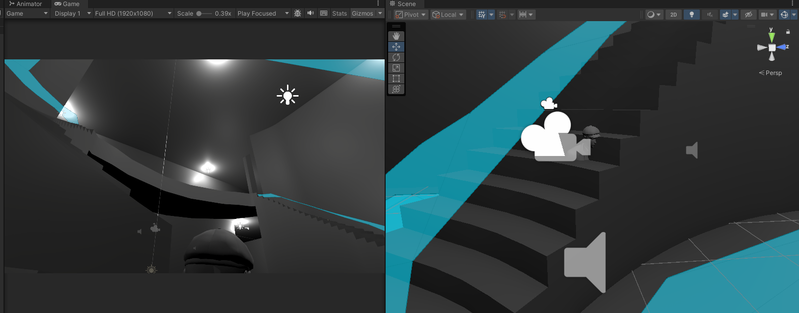
 |  | Product | MIP | Write date | 2025-10-08 16:53:00 | Product | Importance | Device | Replay | Frequency
History |  |  |  |  |  | MIP | High | PC(Engine) | Yes | Always
Issue No. | 5 |  |  |  |  | TD | Mid | Mobile | No | Often
Confirm date | 9/27/2025 |  | Writer | 김사윤 |  |  | Low |  |  | sometimes
Importance | Mid |  | Device | PC(Engine) |  |  |  |  |  | seldom

Issue
Replay | Yes |  | Frequency | Often
Category | Design |  | Charger | 엄기영

Detail
Issue | 플레이어와 비슷한 높이의 계단 콜라이더 통과 버그
플레이어의 키와 비슷한 계단 좌측 구간에서 콜라이더를 뚫어 플레이어가 계단안을 들어갈 수 있는 버그가 발견됨.

Replay

Comment
계단의 콜라이더 부분이 제대로 마감이 되지 않아 발생한 문제

Steel shot

6

 |  | Product | MIP | Write date | 2025-10-12 16:13:00 | Product | Importance | Device | Replay | Frequency
History |  |  |  |  |  | MIP | High | PC(Engine) | Yes | Always
Issue No. | 6 |  |  |  |  | TD | Mid | Mobile | No | Often
Confirm date | 10/12/2025 |  | Writer | 김사윤 |  |  | Low |  |  | sometimes
Importance | Low |  | Device | PC(Engine) |  |  |  |  |  | seldom

Issue
Replay | Yes |  | Frequency | Always
Category | Script |  | Charger | 이민기

Detail
Issue | foyer 퍼즐의 타일이 겹치면 텍스쳐가 겹침
foyer 퍼즐에서 타일을 옯길 시 일부 타일들 이 다른 타일과 겹칠 수 텍스쳐가 깨지는 현상 발견

Replay

Comment
타일들의 레이어 세팅이 잘못 되었다 판단

Steel shot

7
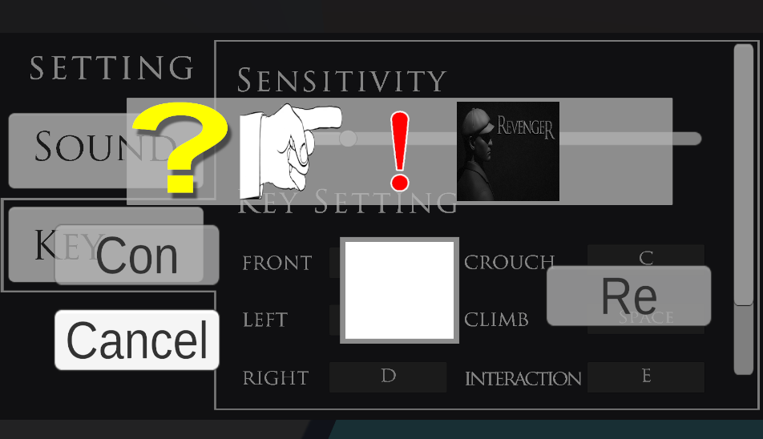
 |  | Product | MIP | Write date | 2025-10-12 16:13:00 | Product | Importance | Device | Replay | Frequency
History |  |  |  |  |  | MIP | High | PC(Engine) | Yes | Always
Issue No. | 6 |  |  |  |  | TD | Mid | Mobile | No | Often
Confirm date | 10/12/2025 |  | Writer | 김사윤 |  |  | Low |  |  | sometimes
Importance | Mid |  | Device | PC(Engine) |  |  |  |  |  | seldom

Issue
Replay | Yes |  | Frequency | sometimes
Category | Script |  | Charger | 이민기

Detail
Issue | dining 퍼즐 인벤토리 UI 배치
dining 퍼즐에 쓰이는 아이템을 얻고 취소하는 작업을 반복할시 일시적인 확률로 UI가 꼬여 일시정지 화면과 마우스등을 확실하게 제어가 불가

Replay

Comment
인벤토리 UI의 우선순위를 수정해 일시정지화면 Ui를 우선적으로 둬야야 해결될 것으로 보임.

Steel shot

